施設360_ER図
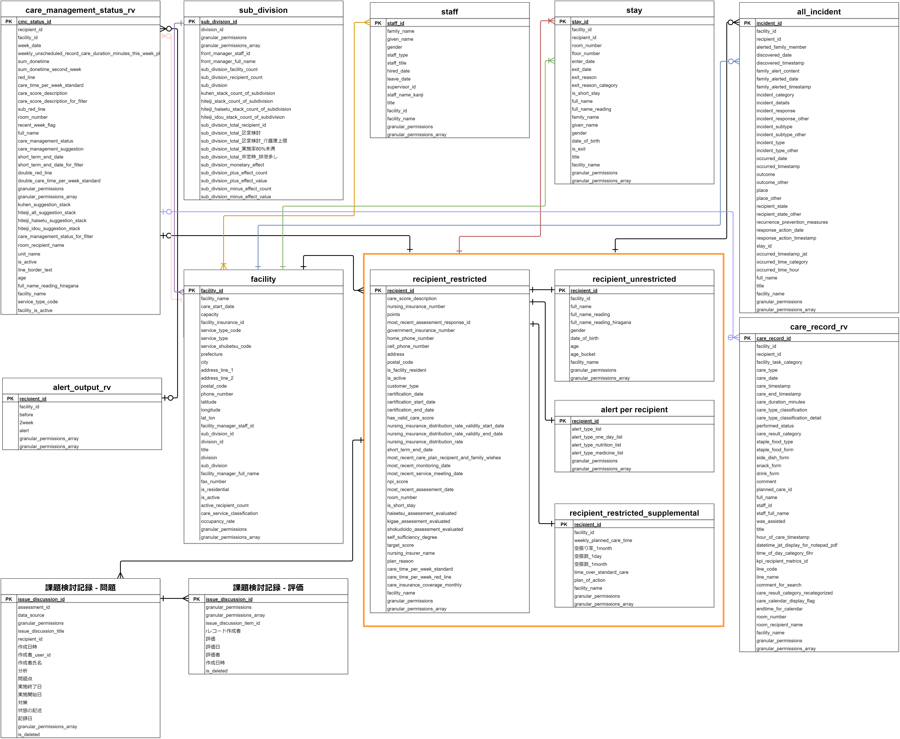

資料_lineage
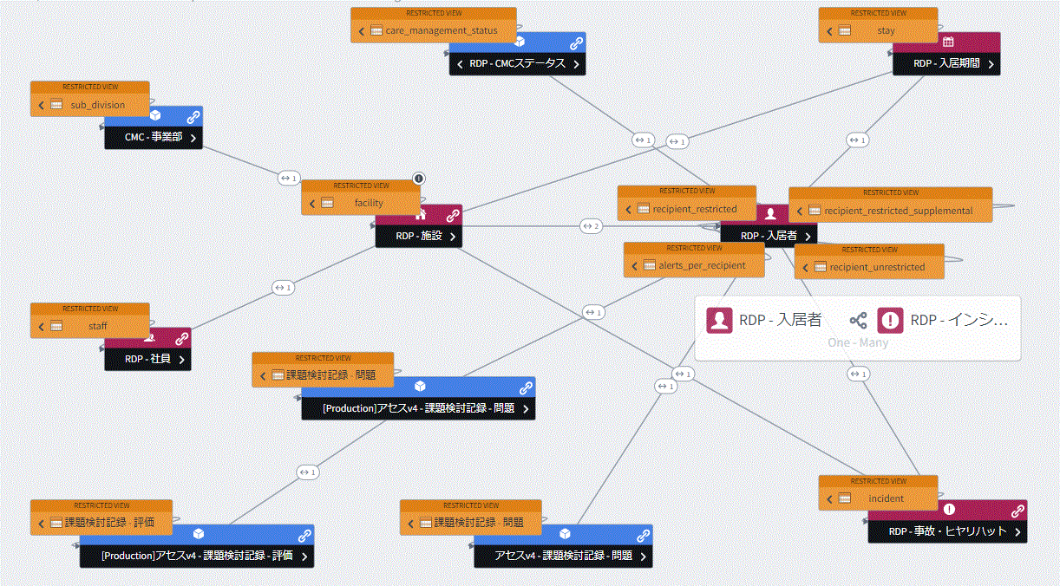

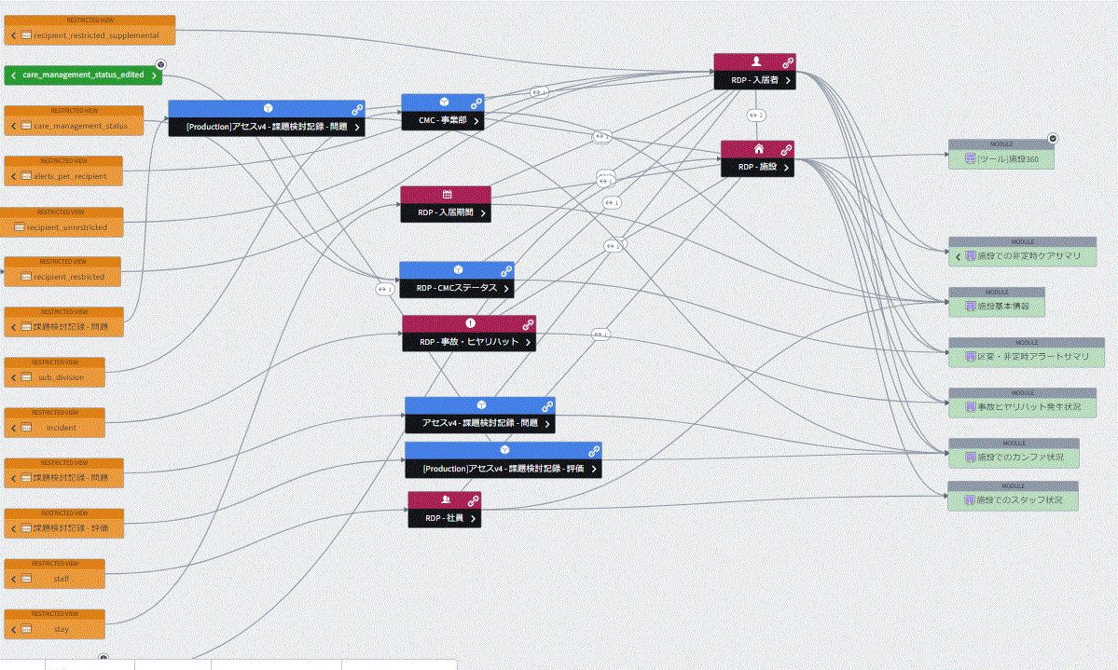

・施設360自体は外枠WorkShop
・施設基本情報をはじめとした中身の各WorkshopはRDP - 施設オントロジーのObjectView内にeditされる仕様となっている

